PQ-SV034 オートユ床下カンキRF
オート床下カンキRF 商品図 |  |  |  |  | 自然換気シリーズ
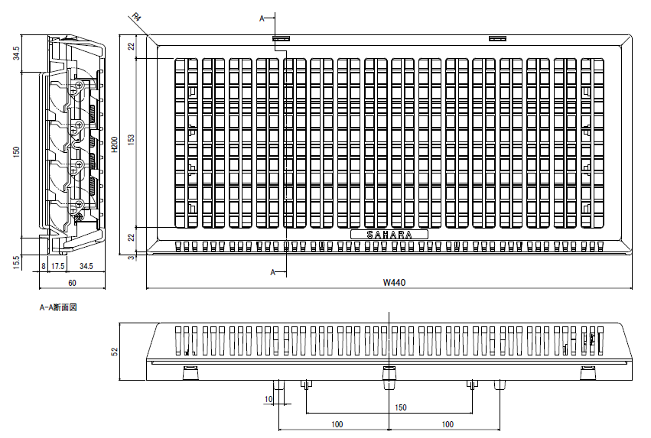

抵抗損失曲線 (P-Q)

技術データ

商品寸法 |  | W | 440.0 | × | H | 200.0
⊿Ｐ＝９．８Ｐａにおける通気量 |  | ａ＝ | 175.7 |  |  |  | m3/hr
通気面積 |  | Ａ＝ | 307.0 |  |  |  | cm2
開口率 |  |  | 34.9 |  |  |  | ％
有効開口面積 |  | αＡ＝ | 123.0 |  |  |  | cm2
通気量 |  | Ｑ＝ | 175.7 | (⊿P/9.8) | 0.54 |  | m3/hr

 |  | 株式会社 佐原 |  |  |  |  | PQ-SV034

圧力差 (Ｐａ) | 0 | 10 | 20 | 30 | 40 | 50 | 60
計算通気量 | 0.0 | 177.7 | 258.9 | 322.8 | 377.4 | 426.0 | 470.4

